Sheet1
布置地点 | 详细地点 | 名称 | 数量 | 数量单位 | 规格 | 单价/元 | 图片 | 链接
玄关 | 入户门 | 对联 | 1 | 副 |  | 24.2 | 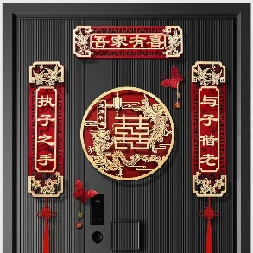 | https://mobile.yangkeduo.com/goods1.html?_x_org=1&refer_share_uin=SP3G7WJ75HGPIPU3HAYOURWIPA_GEXDA&_x_query=%E5%85%A5%E6%88%B7%E9%97%A8%E5%AF%B9%E8%81%94&share_uin=SP3G7WJ75HGPIPU3HAYOURWIPA_GEXDA&page_from=23&_wv=41729&refer_share_channel=message&refer_share_id=ht9jYwUC96EjRQPgbnd5hTPGKI0kIRRE&goods_id=402550967143&pxq_secret_key=TTUBUJN4JAFXDKPMBCV5NKERIAWX2BOIXRBHASY34NGHWACKS3GA&_wvx=10#pushState
 | 玄关柜置物处 | 小瓶红色可口可乐 | 6 | 瓶
 |  | 囍字小挂牌 | 若干 |  | 4cm*4cm | 15.8（24个） | 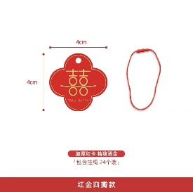 | 【淘宝】https://m.tb.cn/h.UMCaXPr?tk=ELWdd7COYNn CZ3457 「Moreyes结婚婚房喜字装饰拉花挂饰中式接亲女方布置婚礼小挂件」 点击链接直接打开 或者 淘宝搜索直接打开
 |  | 摆件 | 1 | 个 | 26cm*21cm*15cm | 38.9 | 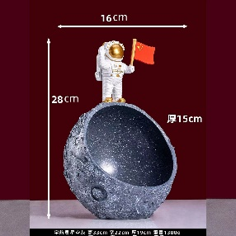 | https://mobile.yangkeduo.com/goods2.html?_x_org=1&refer_share_uin=SP3G7WJ75HGPIPU3HAYOURWIPA_GEXDA&_x_query=%E5%AE%87%E8%88%AA%E5%91%98%E9%92%A5%E5%8C%99%E6%94%B6%E7%BA%B3&share_uin=SP3G7WJ75HGPIPU3HAYOURWIPA_GEXDA&page_from=23&_wv=41729&refer_share_channel=message&refer_share_id=SgSGXWicl5HdQ7osBXxFDTcq8X1i8B45&goods_id=147423296856&pxq_secret_key=TTUBUJN4JAFXDKPMBCV5NKERIA3SYBQBHMNEWLV6YBW2AXXKQ7AQ&_wvx=10#pushState
厨房 | 橱柜门 | 圆喜贴纸 | 15 | 个 | 20cm*20cm |  | 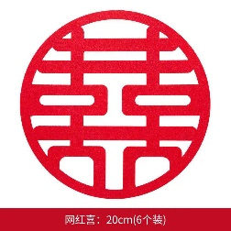 | https://mobile.yangkeduo.com/goods.html?refer_share_id=1sG3pGQr8GKcmOfjX2J59d9hri1BrzBT&refer_share_channel=message&_oak_share_detail_id=0&_wvx=10&pxq_secret_key=5A5P6QDN2BRVWSEKYEVPGE4DK6TVDDBALGVR7CEKEJMQY7VDXKVA&_oak_share_time=1677297229&_wv=41729&share_uin=SP3G7WJ75HGPIPU3HAYOURWIPA_GEXDA&page_from=23&refer_share_uin=SP3G7WJ75HGPIPU3HAYOURWIPA_GEXDA&goods_id=352424144708&_oak_share_snapshot_num=998#pushState
 | 靠餐厅窗户 | 方囍贴纸 | 2 | 个 | 30cm*30cm |  | 
 | 厨房靠外墙的窗户 |  | 2 | 个
 | 厨房门 | ”喜嫁+欢娶“静电贴 | 1 | 张 | 27cm*22cm | 9.9 | 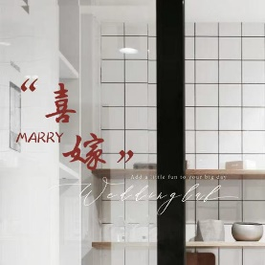 | 【淘宝】https://m.tb.cn/h.UMy0m6q?tk=f7PLd7yOAWm CZ0001 「婚房装饰剪纸静电贴布置套装婚庆玻璃贴窗花喜字贴纸结婚用品大全」
 | 洗菜池前面的窗户竖梁 | 圆形中国风喜字流苏 | 1 | 个 |  |  |  | 与其他相同流苏同链接
 | 靠餐厅窗户 | 喜字拉花 | 1 | 个 | (9.5cm*24cm)*3m | 5.8 | 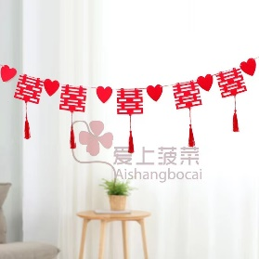 | 【淘宝】https://m.tb.cn/h.UoqrxXX?tk=waJDd7Cg8eO CZ0001 「喜字拉花结婚布置客厅婚房装饰院子女方卧室吊顶新房婚庆用品大全」 点击链接直接打开 或者 淘宝搜索直接打开
餐厅 | 餐桌 | 插花摆件 | 1 | 个 |  |  | 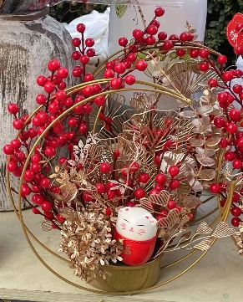
 |  | 新中式风格桌旗 | 1 | 张 | 30cm*200cm |  | 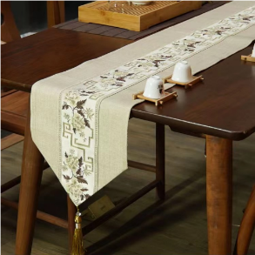 | https://mobile.yangkeduo.com/goods2.html?_wvx=10&refer_share_uin=SP3G7WJ75HGPIPU3HAYOURWIPA_GEXDA&refer_share_id=sgX1Bkemq1LLUmxs3GScY3wfvsxDuJoC&share_uin=SP3G7WJ75HGPIPU3HAYOURWIPA_GEXDA&page_from=23&_wv=41729&refer_share_channel=message&pxq_secret_key=5A5P6QDN2BRVWSEKYEVPGE4DK4FVTKKI76QE77WEWWFXNICBRSOA&goods_id=432319203515#pushState
 |  | 六宫格果盘 | 1 | 个 |  | 69 | 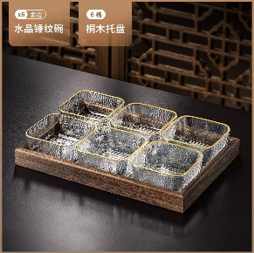 | 【淘宝】https://m.tb.cn/h.ULQtOdH?tk=GARed7CMWuL CZ0001 「简约现代水果盘家用客厅茶几糖果点心碟玻璃干果零食KTV摆放托盘」
 |  | 灌装红色可口可乐 | 6 | 瓶
 |  | 旺仔牛奶 | 6 | 瓶
 |  | 农夫山泉矿泉水 | 3 | 瓶
客厅 | 茶几 | 红色桌旗 |  |  | 30cm*160cm |  | 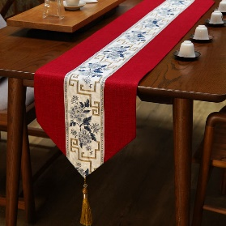 | 与餐桌桌旗同链接
 |  | 果盘 | 1 | 个 | 22cm*34.5 |  | 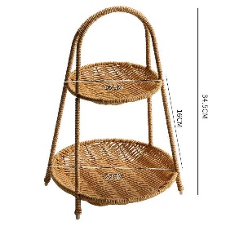 | https://mobile.yangkeduo.com/goods1.html?_x_org=1&refer_share_uin=SP3G7WJ75HGPIPU3HAYOURWIPA_GEXDA&_x_query=%E6%9E%9C%E7%9B%98&share_uin=SP3G7WJ75HGPIPU3HAYOURWIPA_GEXDA&page_from=23&_wv=41729&refer_share_channel=message&refer_share_id=HgMkOhC9WOmRtN5dfKZdkfpyGrPWchtk&goods_id=302424872741&pxq_secret_key=TTUBUJN4JAFXDKPMBCV5NKERIAIM7SUY746FD5LVOKC43GLJBFEA&_wvx=10#pushState
 |  | 水果 | 若干
 |  | 坚果 | 若干
 |  | 饮料 | 若干
 |  | 一次性纸杯
 |  | 茶具
 | 沙发 | 红色抱枕 | 2 | 个 | 45cm*45cm |  | 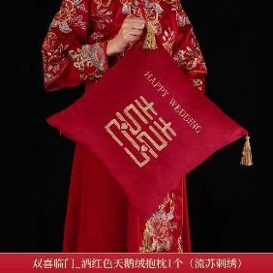 | https://mobile.yangkeduo.com/goods2.html?_x_org=1&refer_share_uin=SP3G7WJ75HGPIPU3HAYOURWIPA_GEXDA&_x_query=%E7%BA%A2%E8%89%B2%E6%8A%B1%E6%9E%95&share_uin=SP3G7WJ75HGPIPU3HAYOURWIPA_GEXDA&page_from=23&_wv=41729&refer_share_channel=message&refer_share_id=O1hq8FwnMdrdvvgA0oSQnk4O3NzUqmkw&goods_id=378956424481&pxq_secret_key=5A5P6QDN2BRVWSEKYEVPGE4DK4RCFEUG7BWGNPVFU4PRX75ZMF7A&_wvx=10#pushState
 | 电视背景墙 | 壁挂 | 2 | 个 |  | 63.98 | 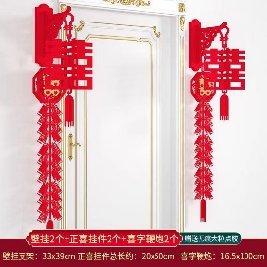 | https://mobile.yangkeduo.com/goods.html?refer_share_id=il20PtUhxRVShEXooXMshKOgmZD4BWHO&refer_share_channel=message&_oak_share_detail_id=0&_wvx=10&pxq_secret_key=5A5P6QDN2BRVWSEKYEVPGE4DK6VPIIA7CZUCMMC2VPJQEIK3WBUQ&_oak_share_time=1677299568&_wv=41729&share_uin=SP3G7WJ75HGPIPU3HAYOURWIPA_GEXDA&page_from=23&refer_share_uin=SP3G7WJ75HGPIPU3HAYOURWIPA_GEXDA&goods_id=291230833945&_oak_share_snapshot_num=1198#pushState
 |  | 正喜吊坠 | 2 | 个
 |  | 立体喜鞭炮 | 2 | 个
 | 地台 | 摆件 | 1 | 个 |  |  | 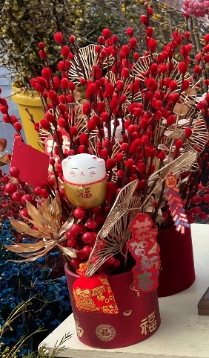
 |  | 结婚相框 | 1 | 个
 | 沙发背景 | 圆喜 | 1 | 张 | 1m*1m |  | 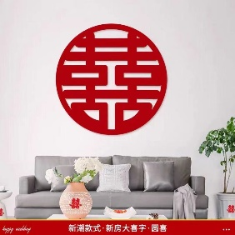 | https://mobile.yangkeduo.com/goods1.html?_wvx=10&refer_share_uin=SP3G7WJ75HGPIPU3HAYOURWIPA_GEXDA&refer_share_id=tUYKmMMpMDoaUBFLbVMyBXRPMn7EMka0&share_uin=SP3G7WJ75HGPIPU3HAYOURWIPA_GEXDA&page_from=23&_wv=41729&refer_share_channel=message&pxq_secret_key=5A5P6QDN2BRVWSEKYEVPGE4DK6U45KMJB74NIKQ5TZFSQGFV4VOA&goods_id=412346545390#pushState
阳台 | 窗户 | 红色窗帘绑带 | 2 | 个 |  | 16.9（3对） | 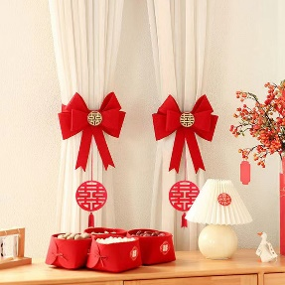 | https://mobile.yangkeduo.com/goods.html?_x_org=1&refer_share_uin=SP3G7WJ75HGPIPU3HAYOURWIPA_GEXDA&_x_query=%E7%AA%97%E5%B8%98%E7%BB%91%E5%B8%A6%E7%BB%93%E5%A9%9A&share_uin=SP3G7WJ75HGPIPU3HAYOURWIPA_GEXDA&page_from=23&_wv=41729&refer_share_channel=message&refer_share_id=ko3QuAmjqdMqQDL1QO3t7MYES11pomeq&goods_id=348699837395&pxq_secret_key=TTUBUJN4JAFXDKPMBCV5NKERIB63XQNAR25FCHD6NO26VVXRFCHA&_wvx=10#pushState
 |  | 方形喜字 | 1 | 张 | 30cm*30cm
 | 窗户中间两根竖梁上 | 圆形中国风喜字流苏 | 2 | 个 | 14cm*40cm |  | 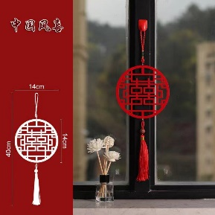 | https://mobile.yangkeduo.com/goods.html?refer_share_id=AMgLTbSOL2frXpkVQiFwZ1RJgXqPVUL7&refer_share_channel=message&_oak_share_detail_id=2295668418&_wvx=10&pxq_secret_key=5A5P6QDN2BRVWSEKYEVPGE4DK5BWGIKCKCEYL4KGQZF4YAOLZXJA&_oak_share_time=1677298266&_wv=41729&share_uin=SP3G7WJ75HGPIPU3HAYOURWIPA_GEXDA&page_from=23&refer_share_uin=SP3G7WJ75HGPIPU3HAYOURWIPA_GEXDA&goods_id=363616115179&_oak_share_snapshot_num=769#pushState
 | 冰箱 | 对联流苏吊牌 | 2 | 个 | 14cm*41cm |  | 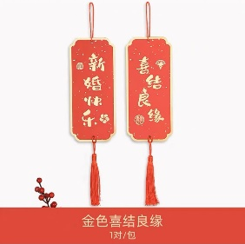 | 【淘宝】https://m.tb.cn/h.Up8agZK?tk=lIfrd7ybIQE CZ0001 「国风结婚房小对联装饰挂件客厅布置烫金流苏备婚挂饰迷你喜字吊牌」
主卧 | 主卧门 | 对联 | 1 | 副 |  | 14.03 | 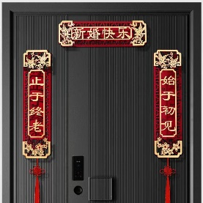 | 与入户门同链接
 |  | 囍字挂件 | 1 | 个 | 85cm*35cm | 9.8 | 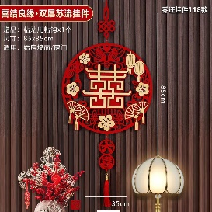 | https://mobile.yangkeduo.com/goods.html?_x_org=1&refer_share_uin=SP3G7WJ75HGPIPU3HAYOURWIPA_GEXDA&_x_query=%E7%BB%93%E5%A9%9A%E5%85%A5%E6%88%B7%E9%97%A8%E5%AF%B9%E8%81%94&share_uin=SP3G7WJ75HGPIPU3HAYOURWIPA_GEXDA&page_from=23&_wv=41729&refer_share_channel=message&refer_share_id=TWh7vKMDGCtQu6AGL798fHn9nkpm8I7Z&goods_id=402550967143&pxq_secret_key=5A5P6QDN2BRVWSEKYEVPGE4DK4T3KSOBT46OGDTBCK6D6QMCPPJQ&_wvx=10#pushState
 | 门边柜子 | 圆喜贴纸 | 2 | 个 | 20cm*20cm
 | 窗户 | “HAPPY WEDDING”红色字体拉花窗帘 | 2 | 米 |  |  | 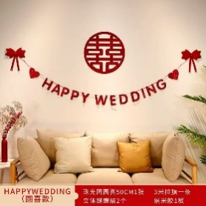 | https://mobile.yangkeduo.com/goods.html?refer_share_id=xQ6DkQdFCLAtupmid2yc5VVazrwRxk2p&refer_share_channel=message&_oak_share_detail_id=0&_wvx=10&pxq_secret_key=TTUBUJN4JAFXDKPMBCV5NKERICQVO7RGAI6DDWXXZ4T6SMWWL3RA&_oak_share_time=1677301090&_wv=41729&share_uin=SP3G7WJ75HGPIPU3HAYOURWIPA_GEXDA&page_from=23&refer_share_uin=SP3G7WJ75HGPIPU3HAYOURWIPA_GEXDA&goods_id=342282009394&_oak_share_snapshot_num=1094#pushState
 |  | 圆喜 | 1 | 个
 | 窗帘两侧绑带 | 圆形中国风喜字流苏 | 2 | 个 | 14cm*40cm |  |  | 与阳台流苏同链接
 | 梳妆台镜面 | 方形喜字 | 1 | 张 | 20cm*20cm
 | 床 | 简约红色四件套 | 1 | 套
 |  | 坚果四样：红枣，花生、桂圆、莲子 | 若干
 |  | “早生贵子”4宫格果盘 | 1 | 个 | 26.5cm*26.5cm)8cm | 48 | 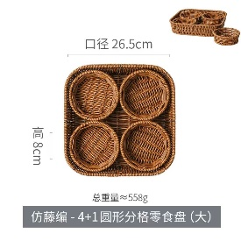 | https://mobile.yangkeduo.com/goods.html?_x_org=1&refer_share_uin=SP3G7WJ75HGPIPU3HAYOURWIPA_GEXDA&_x_query=%E6%9E%9C%E7%9B%98%20%E5%AE%A2%E5%8E%85&share_uin=SP3G7WJ75HGPIPU3HAYOURWIPA_GEXDA&page_from=23&_wv=41729&refer_share_channel=message&refer_share_id=rEalmEEZ0lKhJ3N4DMNmtK5RzRLfTDEa&goods_id=253770628371&pxq_secret_key=VVGEI6V4LGRVY57CE3TR5PFSXGKLHBBV7I6ZGSJ3ODSN5JTEUY2Q&_wvx=10#pushState
 |  | 圆喜 | 1 | 个 | 50cm*50cm
 |  | 大号红色抱枕 | 2 | 个 | 45cm*45cm |  |  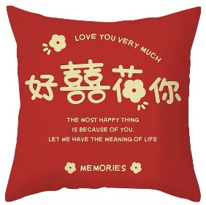 | 【淘宝】https://m.tb.cn/h.UMxy1qF?tk=3XRxd7C9ibZ CZ0001 「新中式短毛绒双面印花喜字抱枕婚庆婚房大红色靠枕客厅床头靠垫」 点击链接直接打开 或者 淘宝搜索直接打开
 | 床头柜 | 大红色气球（每6个一捆） | 2 | 捆
 | 床背景墙 | 圆喜 | 1 | 个 |  |  | 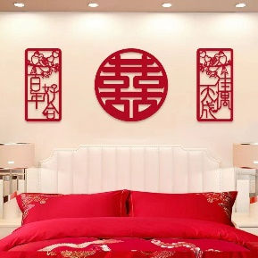 | https://mobile.yangkeduo.com/goods1.html?_wvx=10&refer_share_uin=SP3G7WJ75HGPIPU3HAYOURWIPA_GEXDA&refer_share_id=YgvohRIwrxWWsDA1jMvCyR0pITHoSMpJ&share_uin=SP3G7WJ75HGPIPU3HAYOURWIPA_GEXDA&page_from=23&_wv=41729&refer_share_channel=message&pxq_secret_key=TTUBUJN4JAFXDKPMBCV5NKERIALTO5MXXESFEGE7LMHWIQKJRNEA&goods_id=178563820904#pushState
 |  | 对联 | 1 | 副
 | 衣帽间门 | ”吾家有喜+大喜日子“静电贴 | 1 | 张 |  |  | 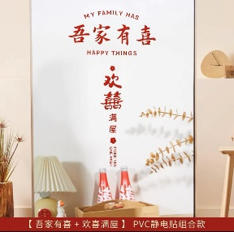 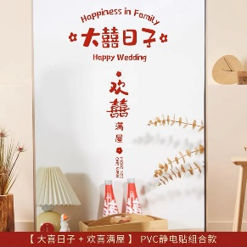 | 【淘宝】https://m.tb.cn/h.UpRJNlu?tk=gVn2d7CtUW2 CZ0001 「婚房装饰剪纸静电贴布置套装婚庆玻璃贴窗花喜字贴纸结婚用品大全」
 | 衣帽间拉帘 | 圆形中国风喜字流苏 | 6 | 个 |  |  |  | 与阳台流苏同链接
 | 衣帽间窗户 | 方喜贴纸 | 1 | 个 | 20cm*20cm
次卧 | 下侧衣柜门 | 圆喜贴纸 | 5 | 个 | 20cm*20cm
 | 上侧衣柜门 | 圆形中国风喜字流苏 | 2 | 个 |  |  |  | 与阳台流苏同链接
 | 衣柜侧边 | 圆喜贴纸 | 2 | 个 | 20cm*20cm
 | 窗帘两侧绑带 | 圆形中国风喜字流苏 | 2 | 个 |  |  |  | 与阳台流苏同链接
 | 窗户 | 方形喜字 | 1 | 张 | 30cm*30cm
 | 压床 | 圆喜 |  |  | 50cm*50cm
 | 房门 | 对联 | 1 | 副 |  | 14.03 | 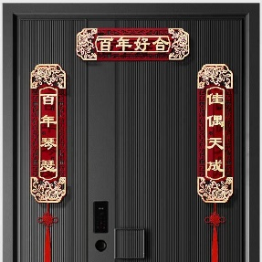 | 与入户门同链接
书房 | 上侧衣柜门 | 圆形中国风喜字流苏 | 2 | 个 |  |  |  | 与阳台流苏同链接
 | 下侧衣柜门 | 圆喜贴纸 | 3 | 张 | 20cm*20cm
 | 门边柜子 | 圆喜贴纸 | 2 | 张 | 20cm*20cm
 | 窗户 | 方形喜字 | 3 | 张 | 30cm*30cm
 | 窗帘两侧绑带 | 圆形中国风喜字流苏 | 2 | 个 |  |  |  | 与阳台流苏同链接
 | 压床 | 圆喜 | 1 | 张 | 50cm*50cm
 | 房门 | 对联 | 1 | 副 |  | 12.68 | 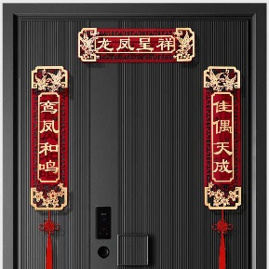 | 与入户门同链接
卫生间 | 浴室镜 | “大喜的日子”静电贴 | 1 | 张 | 32cm*19cm | 4.5 | 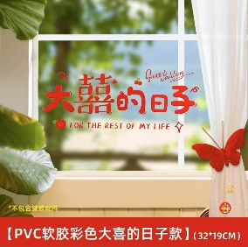 | 【淘宝】https://m.tb.cn/h.UMBuYX2?tk=ydf2d7zT9Cp CZ3457 「静电贴喜字婚房布置套装窗户喜字贴玻璃结婚装饰囍字婚礼窗花窗贴」
 | 窗户 | 方喜贴纸 | 2 | 个 | 20cm*20cm
其他 |  | 剪刀
 |  | 胶带（透明胶）
 |  | 点胶
 |  | 别针
 |  | 打气筒
 |  | 美工刀
 |  | 抹布
 |  | 气球立柱 | 5 | 个 | 70cm
 |  | 气球 | 80 | 个

囍字规格
适用地点 | 规格
台灯、冰箱、橱柜、镜子 | 20cm
门窗衣柜 | 30cm
房门客厅 | 40cm
电视墙、沙发、床头 | 50cm
床头/沙发背景门/酒店 | 60cm

